Phantom_4pro
ΧΑΡΤΟΓΡΑΦΙΚΗ ΚΛΙΜΑΚΑ ΚΑΙ ΧΑΡΑΚΤΗΡΙΣΤΙΚΑ ΕΙΚΟΝΩΝ ΑΠΟ ΣμηΕΑ

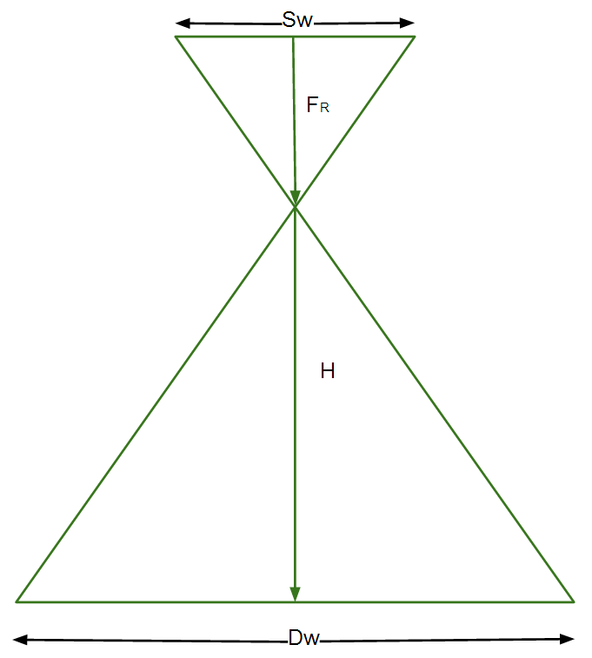
 |  |  | Ύψος πτήσης |  | Αποδεκτό σφάλμα (cm) για αναλογικό χάρτη
 | Ορίστε την Χαρτογραφική κλίμακα 1: | 300 | 73.2 |  | 7.5
 |  |  |  |  | Πόσο πρέπει να είναι το GSD (cm)
 |  | Χαρτογραφική κλίμακα |  |  | 2.5
 | Ορίστε το Ύψος πτήσης | 300 | 73.2

 | Χαρακτηριστικά Εικόνας
 |  |  |  |  | Χαρτογραφική κλίμακα που μπορείς να φτάσεις
 | Διακριτική ικανότητα φωτογραφίας / Ground Sampling Distance (GSD) | 1.96 | 1.96 |  | 235

 | Πλάτος φωτογραφίας / image width (DW) | 107 | 107

 | Ύψος φωτογραφίας / image height (DH) | 72 | 72

 | Γεωγραφική έκταση ανά εικόνα (m2) | 7684 | 7684

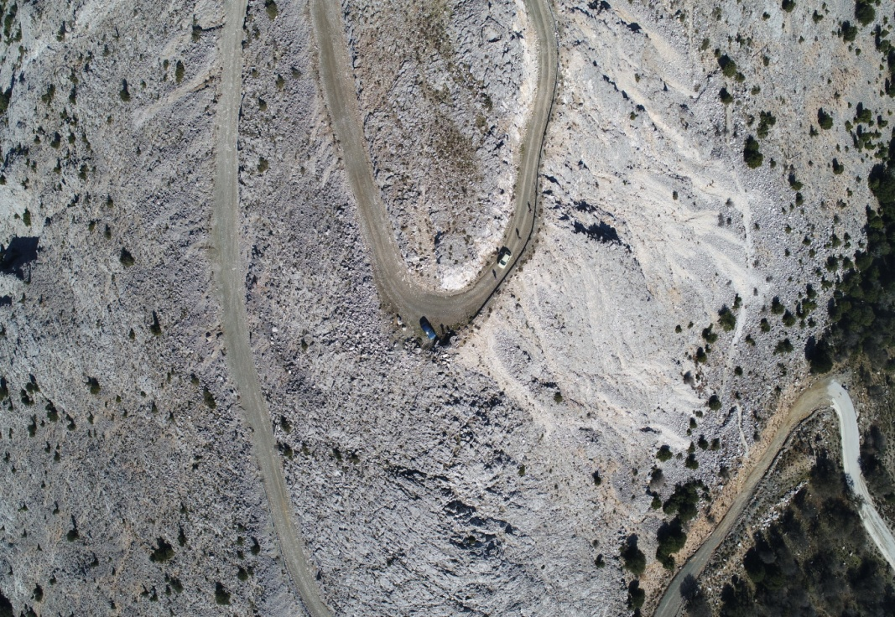
 |  |  | Ταχύτητα πτήσης (klm/h)
 | Ορίστε ποσοστό(%) εμπρόσθιας αλληλεπικάλυψη | 70 | 39
 |  |  | Απόσταση μεταξύ των γραμμών (m)
 | Ορίστε ποσοστό(%) πλευρικής αλληλεπικάλυψη | 50 | 54

 | Υπολογισμός

 | Sw | 13.20 |  | = the sensor width of the camera (millimeters)
 | FR | 9.00 | 24.40 | = the focal length of the camera (millimeters)
 | FR meters | 0.01 | 0.0244 | = the focal length of the camera (meters)
 | H | 73.20 | 73.20 | = the flight height (meters)
 | imW | 5472.00 |  | = the image width (pixels)
 | imH | 3648.00 |  | = the image height (pixels)
 | GSD | 1.96 | 1.96 | = Ground Sampling Distance (centimeters/pixel) / Διακριτική ικανότητα φωτογραφίας
 | Dw | 107.36 | 107.36 | = width of single image footprint on the ground (meters)
 | DH | 71.57 | 71.57 | = height of single image footprint on the ground (meters)
 | Photo Area | 7684.11 | 7684.11 | AREA OF AN IMAGE (SQUARE METERS)
 | CARTOGRAPHIC SCALE | 300.00 | 300.00
 |  |  | 160000.00
 | Geographical Area | 3000.00
 | Number of photos | 41.92 | 0.39

 | Flight Speed | 15.00 | km/h
 | Photo time interval | 2.00 | seconds
 | Distance between photos | 8.33 | meters
 | Overlap Front | 88.36 | %

 | Overlap Front | 70.00 | %
 | Distance between photos | 21.47 | meters
 | Photo time interval | 2.00 | seconds
 | Flight Speed | 38.65 | km/h

